Dashboard
a) Sector económico, país, persona jurídica o natural, prestamos reestructurados y castigados.

SECTOR ECONOMICO
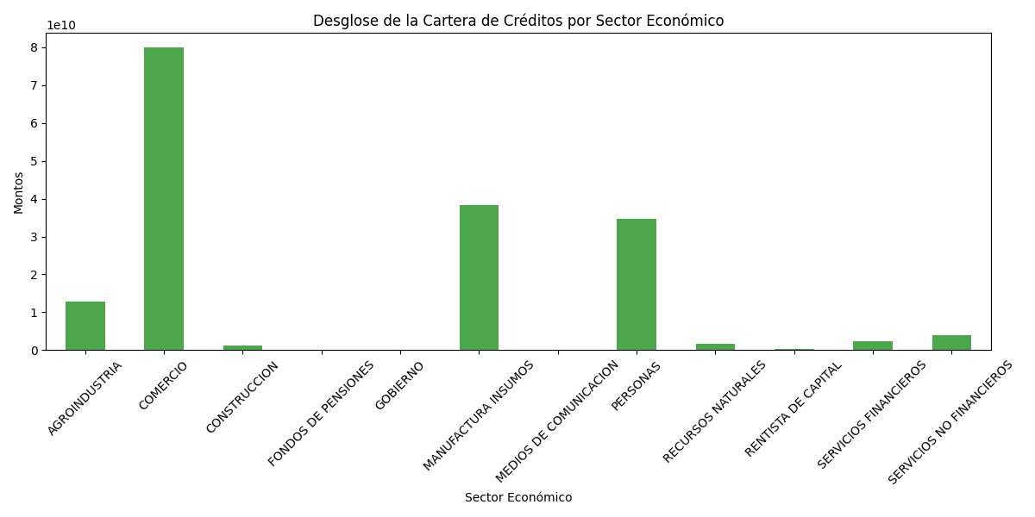

En esta sección, realicé un desglose de la cartera de créditos por sector económico. Para ello, utilicé la hoja de datos llamada "INFO1", donde agrupé los montos de la cartera por cada sector. Esto me permitió identificar qué sectores tienen mayor participación en el total de la cartera de créditos. El gráfico generado muestra de manera clara y visual los montos correspondientes a cada sector, facilitando la comparación entre ellos. Esta información es valiosa para entender la distribución de los créditos y cómo se están asignando a diferentes sectores de la economía.

PAIS

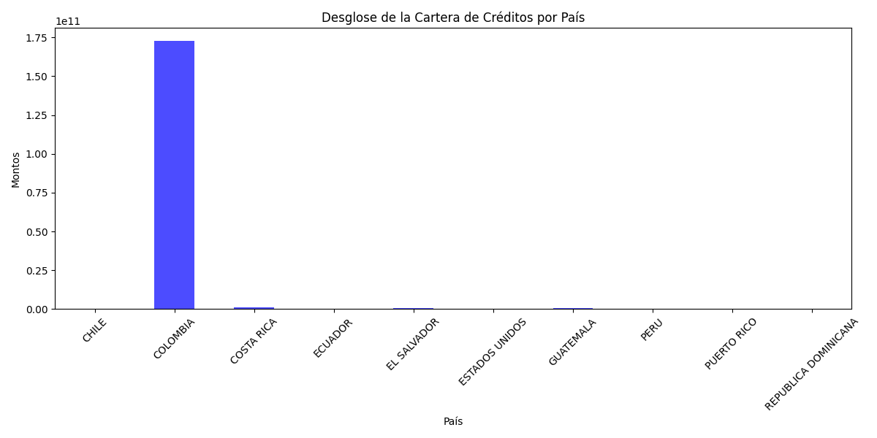

En esta parte del informe, llevé a cabo un desglose de la cartera de créditos por país. Para ello, utilicé nuevamente la hoja "INFO1" y agrupé los montos de la cartera según el país correspondiente. Este análisis me permitió visualizar cómo se distribuyen los créditos entre diferentes países y cuáles son los que tienen una mayor concentración de montos. El gráfico resultante, presentado a continuación, ilustra claramente las cantidades de la cartera de créditos por país. Esto es importante porque ayuda a identificar las regiones donde se están otorgando más préstamos, lo que puede ser relevante para futuras estrategias de gestión y análisis del riesgo crediticio.

PERSONA JURIDICA O NATURAL

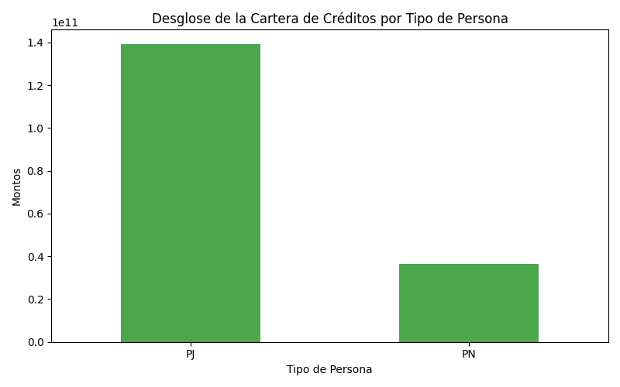

En esta sección realicé un desglose de la cartera de créditos según el tipo de persona, es decir, si los préstamos fueron otorgados a personas jurídicas (PJ) o personas naturales (PN). Utilicé la hoja "INFO1" y agrupé los montos de la cartera para cada tipo de persona. Este análisis proporciona una visión clara de cómo se distribuyen los créditos entre diferentes perfiles de prestatarios. El gráfico generado a continuación muestra de manera efectiva esta distribución, permitiendo identificar si existe una mayor concentración de créditos en uno de los tipos de personas. Esta información es valiosa para entender las tendencias en la concesión de préstamos y evaluar el perfil de riesgo asociado a cada tipo de prestatario.

PRESTAMOS REESTRUCTURADOS

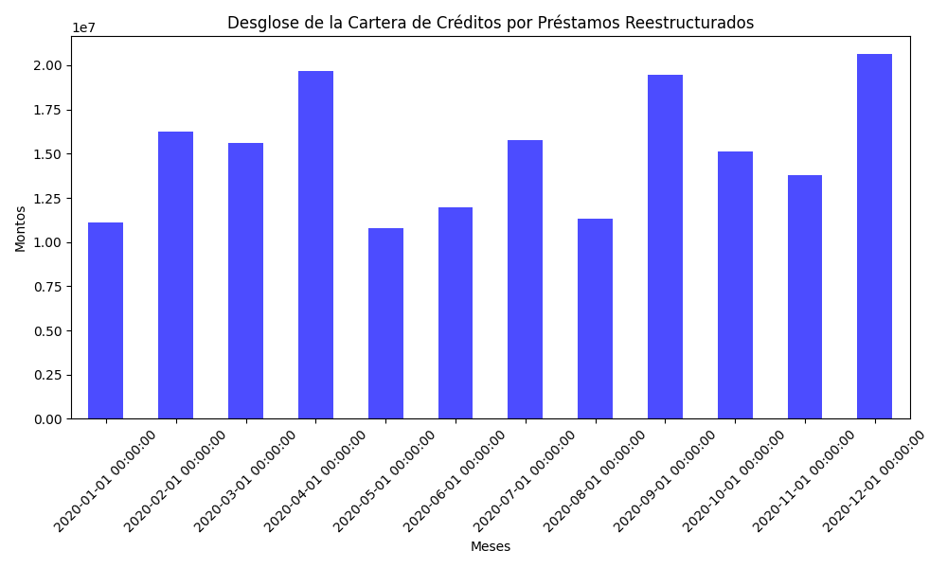

En esta parte realicé un análisis del desglose de la cartera de créditos en función de los préstamos reestructurados. Para ello, utilicé la hoja "INFO2" y seleccioné la fila correspondiente a "Reestructuraciones". Este análisis es esencial para entender cómo se distribuyen los montos de los préstamos que han sido modificados o ajustados en términos de sus condiciones. El gráfico resultante presenta una representación visual de los montos reestructurados a lo largo de diferentes meses. Este tipo de información es fundamental para evaluar la salud financiera de la cartera, ya que los préstamos reestructurados pueden indicar problemas de pago por parte de los prestatarios, así como el impacto de las políticas de reestructuración en la recuperación de la cartera.

CASTIGADOS

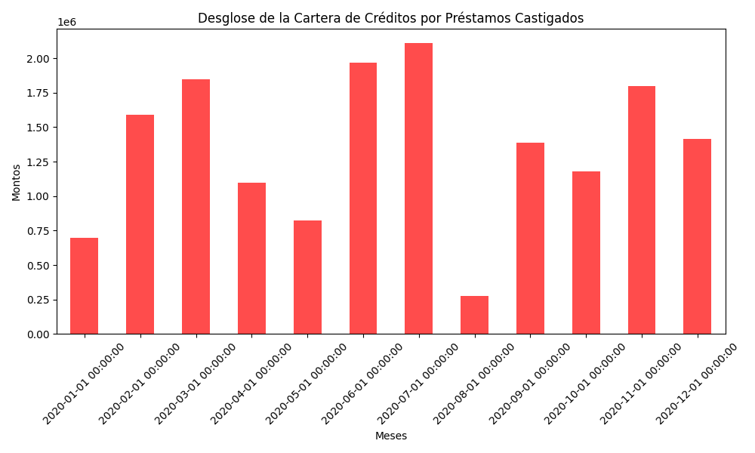

En esta sección del informe, analicé el desglose de la cartera de créditos en relación a los préstamos castigados. Para ello, utilicé los datos de la hoja "INFO2" y seleccioné la fila correspondiente a "Castigos". Este análisis es fundamental para entender cómo se distribuyen los montos de los préstamos que han sido considerados incobrables, lo que refleja la calidad de la cartera de créditos. El gráfico generado ilustra los montos castigados a lo largo de los meses, permitiendo observar las tendencias en los préstamos que no se espera recuperar. Este tipo de información es crucial para la gestión del riesgo, ya que ayuda a identificar periodos de alta morosidad y permite a la institución financiera tomar decisiones informadas sobre sus estrategias de cobranza y provisiones para pérdidas.

b) Monto de préstamos promedio y plazo promedio de la cartera.

MONTO DE PRESTAMOS PROMEDIO

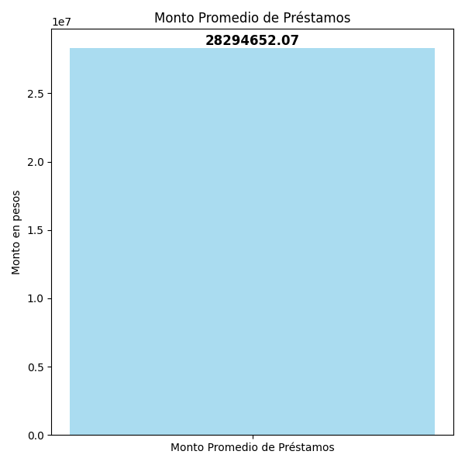

En esta parte se muestra el análisis del monto promedio de los préstamos en la cartera. Para ello, calculé el monto promedio utilizando la columna "CARTERA" de la hoja "INFO1". Este indicador es clave para entender la magnitud de los préstamos otorgados y su comportamiento en el contexto financiero de la entidad. El gráfico generado muestra claramente el monto promedio de los préstamos, representado en una barra que indica el valor calculado. Además, se incluye una etiqueta en la parte superior de la barra que especifica el monto exacto, lo que facilita su interpretación. Este análisis ayuda a la institución a evaluar su estrategia de crédito y a identificar si el monto promedio de los préstamos está alineado con sus objetivos financieros.

PLAZO PROMEDIO DE LA CARTERA

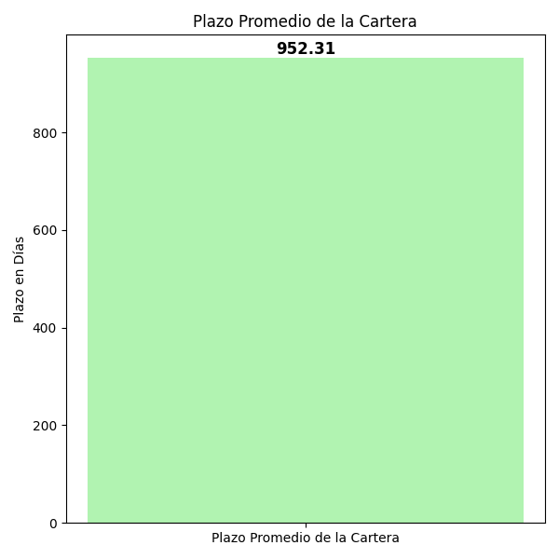

En este segmento del informe, se analiza el plazo promedio de la cartera de créditos. Para calcular este indicador, se convirtieron las columnas "FECHA_DESEMBOLSO" y "FECHA_VENCIMIENTO" a formato de fecha utilizando pd.to_datetime(). Luego, se determinó la duración de cada préstamo restando la fecha de desembolso de la fecha de vencimiento, lo que resultó en una nueva columna llamada "PLAZO_DIAS". A continuación, se calculó el plazo promedio de la cartera, que se representa en el gráfico generado. Este gráfico muestra de manera clara y concisa el plazo promedio, utilizando una barra que indica el valor promedio en días. También se incluye una etiqueta sobre la barra que especifica el plazo promedio exacto, facilitando así su interpretación. Este análisis es crucial para la entidad, ya que permite evaluar el tiempo promedio que los prestatarios utilizan para pagar sus préstamos y ayuda a la gestión del riesgo crediticio.

c) Saldo de la cartera por días de atraso: 1 día a 30 días, 31 días a 60 días, 61 días a 90 días, 91 días a 180 días, 181 días a 1 año y superior a 1 año.

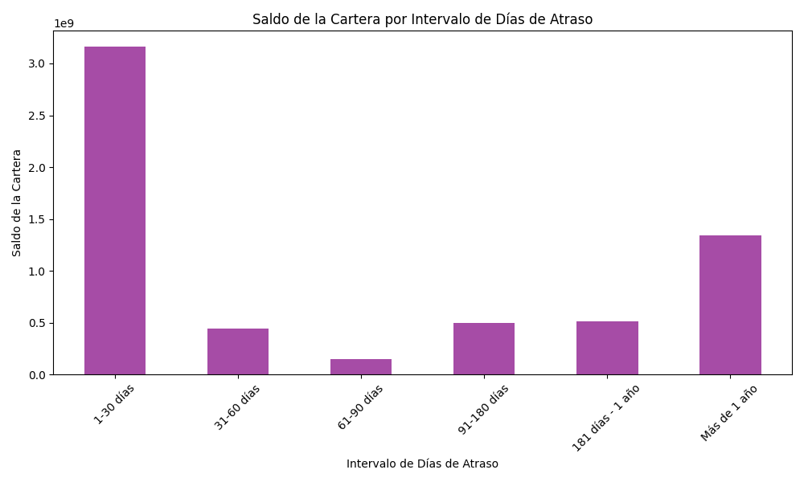

En esta sección, analicé el saldo de la cartera de créditos según los días de atraso de los préstamos. Para ello, utilicé la función pd.cut() para clasificar los días de mora en diferentes categorías, creando rangos que van desde 0 hasta más de un año de atraso. Después, calculé el saldo total de la cartera para cada categoría usando groupby(), sumando los montos correspondientes. El gráfico resultante muestra el saldo de la cartera por intervalos de días de atraso, lo que me permite entender mejor el comportamiento de pago de los prestatarios y ajustar mis estrategias de gestión del riesgo crediticio. Esta visualización proporciona una representación clara del saldo de la cartera en relación con los días de atraso.

